Sheet1
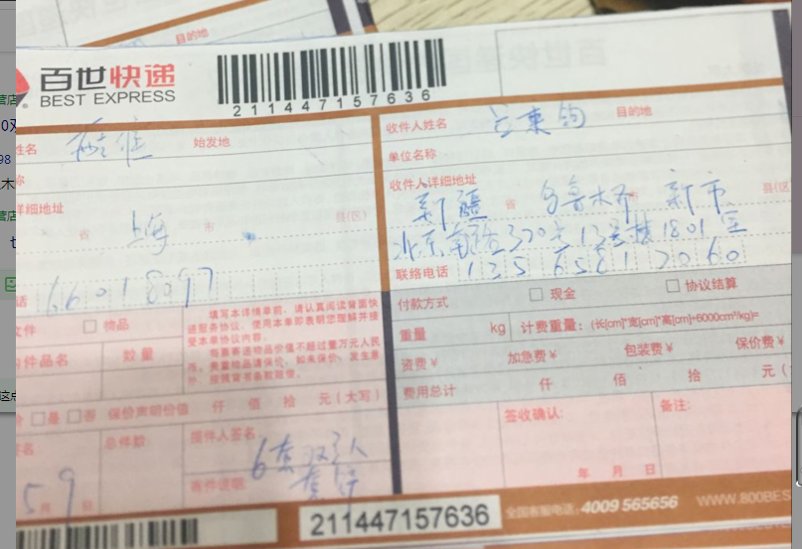
5月双立人产品销售
商品全名 | 销售数量 | 进价 | 金额
slr-37830-000-5件套铲 | 6 | 620.00 | 3720
说明：此产品是吕家燕弟弟购买，请录入销售额，无收据凭证，特此说明。

